相談申込用紙
千葉県中小事業者等脱炭素化支援センター相談申込書
申込にあたっての注意事項
■相談の申し込みには、千葉県内に事業所があることが必要です。
■予約申込はご希望日の3営業日前まで受付しています。
■直前の場合は、電話にてご連絡ください（043-296-3217）。
千葉県中小事業者等脱炭素化支援センター宛 |  | 【送付先e-mail： | chiba-soudan@crinet.co.jp

以下の日程で、相談を希望いたします。

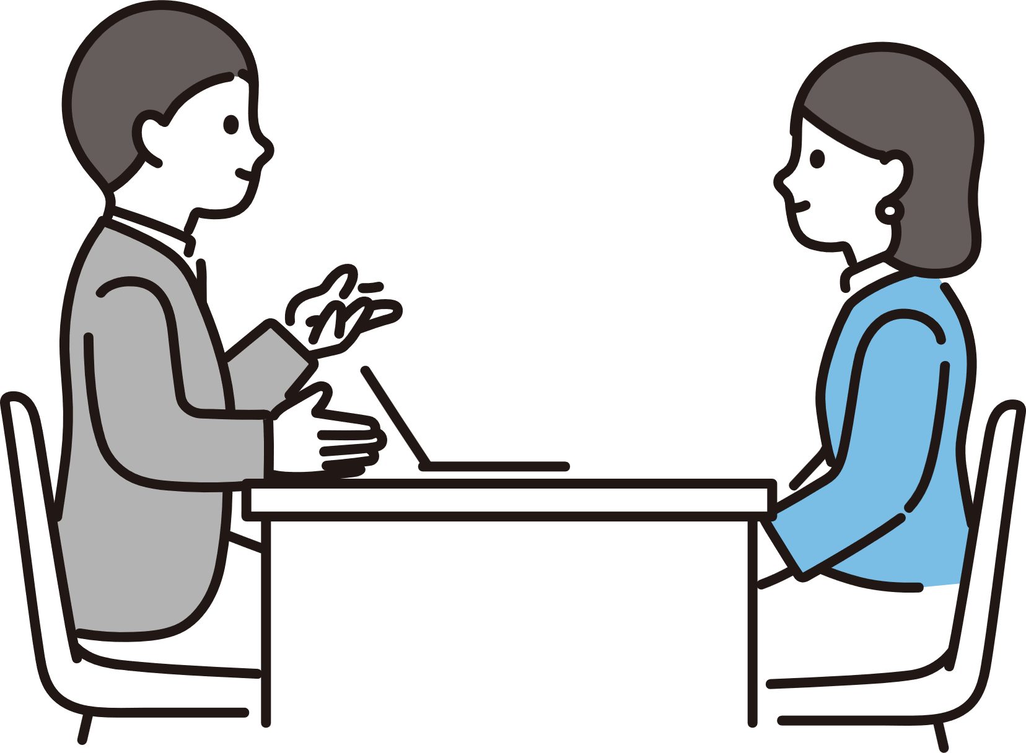
■相談のご希望
相談日時 | 日付 | 曜日 |  | 時間
第１希望 |  |  |  | 10:00～11:30 13:00～14:30 15:00～16:30
第２希望 |  |  |  | 10:00～11:30 13:00～14:30 15:00～16:30
相談形式 |  |  | 相談内容
相談内容詳細
■事業者の状況
事業者名 |  |  |  |  | 業種
部 署 名 |  |  | 役職 |  | 担当者名
事業所住所 |  |  | 電話 |  | メール

事業者の状況を理解し、より適切なアドバイスを行うために、以下のご質問への回答をお願いします。（必須）
■脱炭素取組状況アンケート
 |  | 設問 |  |  |  | 取り組み状況 （〇×で選択）
知 る |  | 脱炭素化の必要性を認識していますか？
 |  | 自社や業界に関係する脱炭素の取組を調べたことがありますか？
測 る |  | 使用しているエネルギーの種類を把握していますか？
 |  | 各エネルギー使用量が把握できる各月の書類を把握していますか？
 |  | 自社のCO₂排出量を算定・把握していますか？
減らす |  | エネルギー使用量の削減目標を設定していますか？
 |  | CO₂排出量の削減目標を設定していますか？
 |  | 省エネルギー対策の検討・外部診断を受診したことがありますか？
 |  | 省エネルギー対策として、不要な場所の消灯、暖房や冷房の基準温度の設定などを行っていますか？
 |  | エネルギー使用量の削減のため、自社のLED照明や高効率の空調設備などの導入を検討したことがありますか？
 |  | CO₂排出量を削減するため、自社で太陽光発電やバイオマス燃料などの再生可能エネルギーを検討したことがありますか？
 |  | CO₂排出量を削減するため、電気自動車など自社設備の電動化を検討したことがありますか？

記載例
千葉県中小事業者等脱炭素化支援センター相談申込書
申込にあたっての注意事項
■相談の申し込みには、千葉県内に事業所があることが必要です。
■予約申込はご希望日の3営業日前まで受付しています。
■直前の場合は、電話にてご連絡ください（043-296-3217）。
千葉県中小事業者等脱炭素化支援センター宛 |  | 【送付先e-mail： | chiba-soudan@crinet.co.jp

以下の日程で、相談を希望いたします。

■相談のご希望
相談日時 | 日付 | 曜日 |  | 時間
第１希望 | 2024-06-03 | 月曜日 |  | 10:00～11:30 13:00～14:30 15:00～16:30
第２希望 | 2024-06-10 | 月曜日 |  | 10:00～11:30 13:00～14:30 15:00～16:30
相談形式 | 対面 |  | 相談内容 | 脱炭素について知りたい
相談内容詳細 | 脱炭素化を進めたいが、何から取り組めばよいかわからない。
■事業者の状況
事業者名 | ㈱〇〇社 |  |  |  | 業種 | 製造業
部 署 名 | 経理部 |  | 役職 | 部長 | 担当者名 | 千葉太郎
事業所住所 | 千葉県千葉市〇〇区１－１ |  | 電話 | 〇〇〇－〇〇〇－〇〇〇〇 | メール | 〇〇〇＠〇〇

事業者の状況を理解し、より適切なアドバイスを行うために、以下のご質問への回答をお願いします。（必須）
■脱炭素取組状況アンケート
 |  | 設問 |  |  |  |  | 取り組み状況 （〇×で選択）
知 る |  | 脱炭素化の必要性を認識していますか？ |  |  |  |  | 〇
 |  | 自社や業界に関係する脱炭素の取組を調べたことがありますか？ |  |  |  |  | 〇
測 る |  | 使用しているエネルギーの種類を把握していますか？ |  |  |  |  | 〇
 |  | 各エネルギー使用量が把握できる各月の書類を把握していますか？ |  |  |  |  | ×
 |  | 自社のCO₂排出量を算定・把握していますか？ |  |  |  |  | ×
減らす |  | エネルギー使用量の削減目標を設定していますか？ |  |  |  |  | ×
 |  | CO₂排出量の削減目標を設定していますか？ |  |  |  |  | ×
 |  | 省エネルギー対策の検討・外部診断を受診したことがありますか？ |  |  |  |  | ×
 |  | 省エネルギー対策として、不要な場所の消灯、暖房や冷房の基準温度の設定などを行っていますか？ |  |  |  |  | 〇
 |  | エネルギー使用量の削減のため、自社のLED照明や高効率の空調設備などの導入を検討したことがありますか？ |  |  |  |  | ×
 |  | CO₂排出量を削減するため、自社で太陽光発電やバイオマス燃料などの再生可能エネルギーを検討したことがありますか？ |  |  |  |  | ×
 |  | CO₂排出量を削減するため、電気自動車など自社設備の電動化を検討したことがありますか？ |  |  |  |  | ×

